Стеллажи 1, 2 ,3
ДЕКОРЫ ЛДСП
М/К

Нордвуд
Черный
 Стеллажи «CUBOS» |  |  |  |  |  | 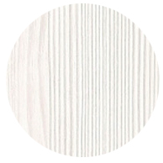 |  |  | 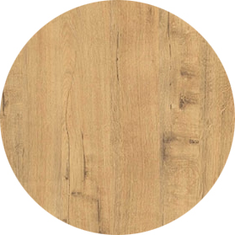 | 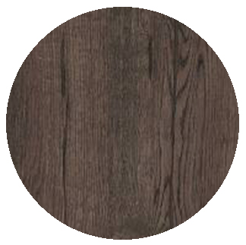
Белый
Серый Арктик
Graphit
Ivory
Teakwood
Брауни
 |  |  |  |  |  |  |  |  |  |  | 2025-11-11
Цены указаны с учетом скидки: |  |  |  | 0% | ЛДСП толщиной – 16 мм |  |  |  |  |  |  | стр.1
Стеллаж 6 полок, высота 2080мм

 | 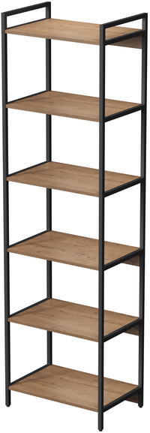 | 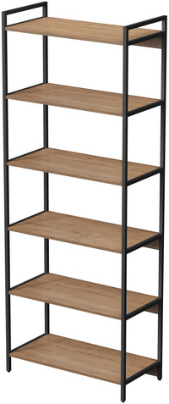 |  | 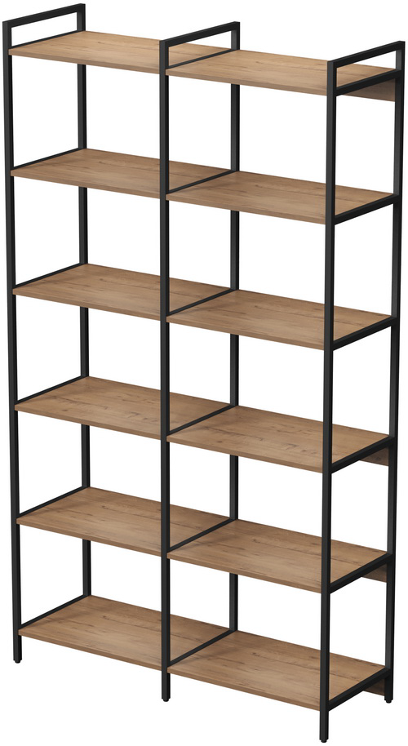 |  |  |  |  | 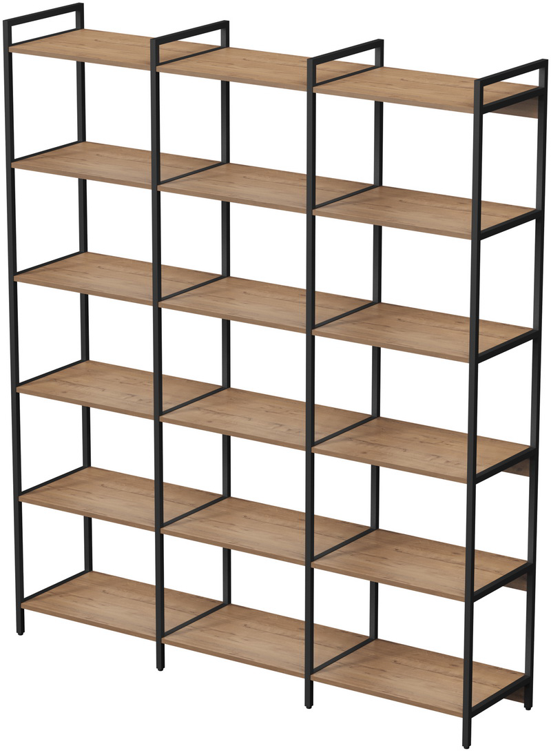

10СВ.6.400 (400х400х2080) |  |  | 16,405р. | 10СВД.6.400 (780х400х2080) |  |  | 24,726р. | 10СВТ.6.400 (1160х400х2080) |  |  |  | 33,048р.
10СВ.6.600 (600х400х2080) |  |  | 17,742р. | 10СВД.6.600 (1180х400х2080) |  |  | 27,401р. | 10СВТ.6.600 (1760х400х2080) |  |  |  | 37,060р.
10СВ.6.800 (800х400х2080) |  |  | 19,081р. | 10СВД.6.800 (1580х400х2080) |  |  | 30,260р. | 10СВТ.6.800 (2360х400х2080) |  |  |  | 41,439р.
Стеллаж 5 полок, высота 1704 мм
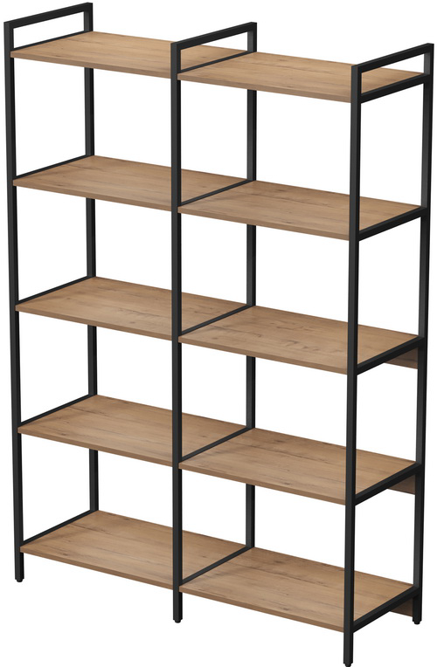
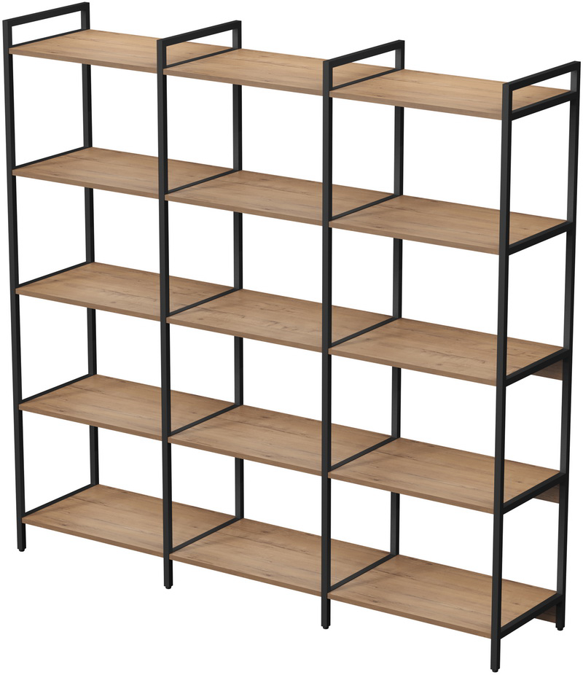

 | 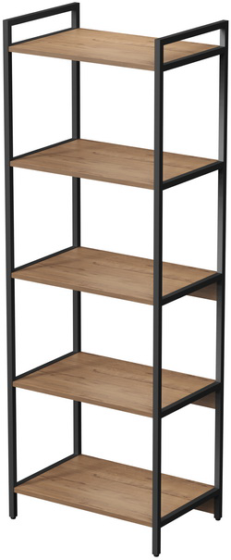 | 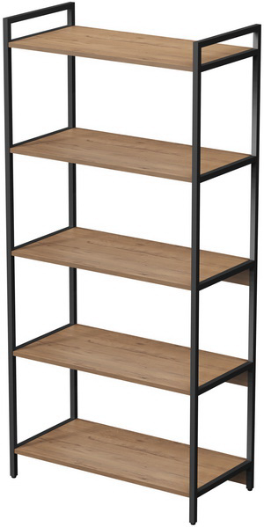

10СС.5.400 (400х400х1704) |  |  | 13,930р. | 10ССД.5.400 (780х400х1704) |  |  | 20,929р. | 10ССТ.5.400 (1160х400х1704) |  |  |  | 27,928р.
10СС.5.600 (600х400х1704) |  |  | 15,029р. | 10ССД.5.600 (1180х400х1704) |  |  | 23,128р. | 10ССТ.5.600 (1760х400х1704) |  |  |  | 31,226р.
10СС.5.800 (800х400х1704) |  |  | 16,130р. | 10ССД.5.800 (1580х400х1704) |  |  | 25,329р. | 10ССТ.5.800 (2360х400х1704) |  |  |  | 34,528р.
Стеллаж 4 полки, высота 1328 мм
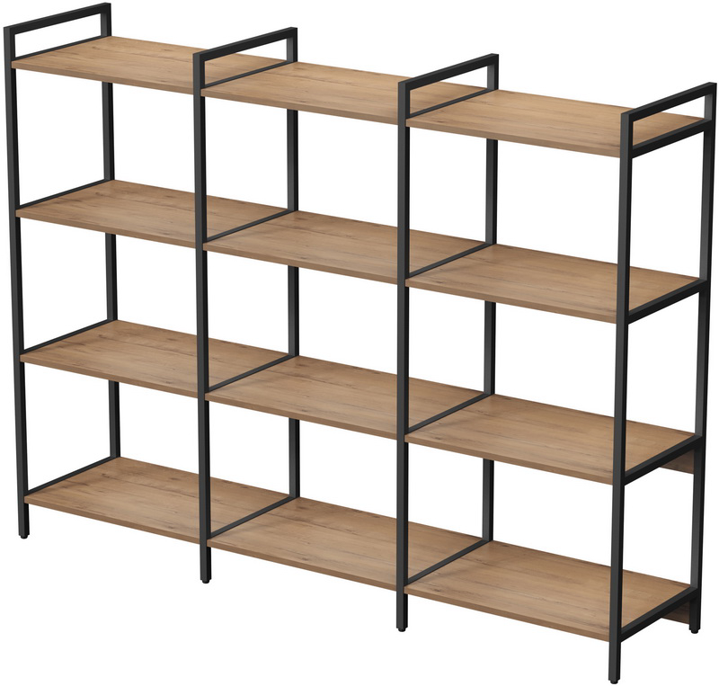
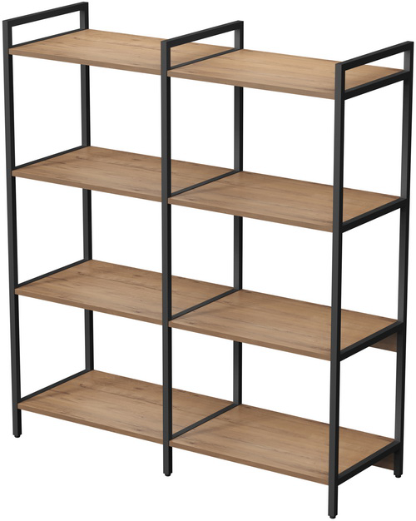
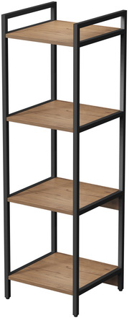 | 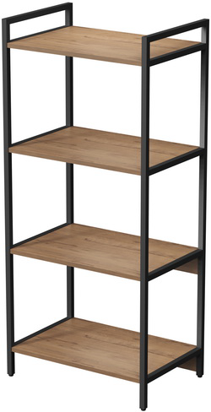 | 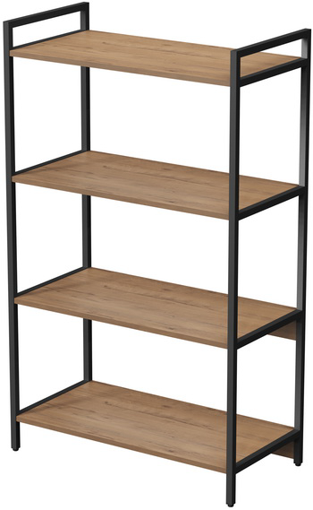

10СС.4.400 (400х400х1328) |  |  | 11,353р. | 10ССД.4.400 (780х400х1328) |  |  | 17,026р. | 10ССТ.4.400 (1160х400х1328) |  |  |  | 22,699р.
10СС.4.600 (600х400х1328) |  |  | 12,216р. | 10ССД.4.600 (1180х400х1328) |  |  | 18,754р. | 10ССТ.4.600 (1760х400х1328) |  |  |  | 25,292р.
10СС.4.800 (800х400х1328) |  |  | 13,080р. | 10ССД.4.800 (1580х400х1328) |  |  | 20,592р. | 10ССТ.4.800 (2360х400х1328) |  |  |  | 28,104р.

Стеллаж 3 полки, высота 952мм
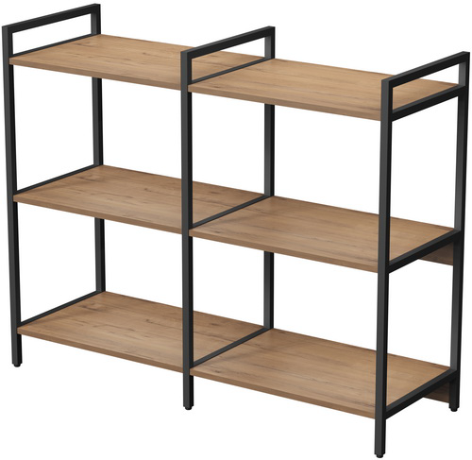
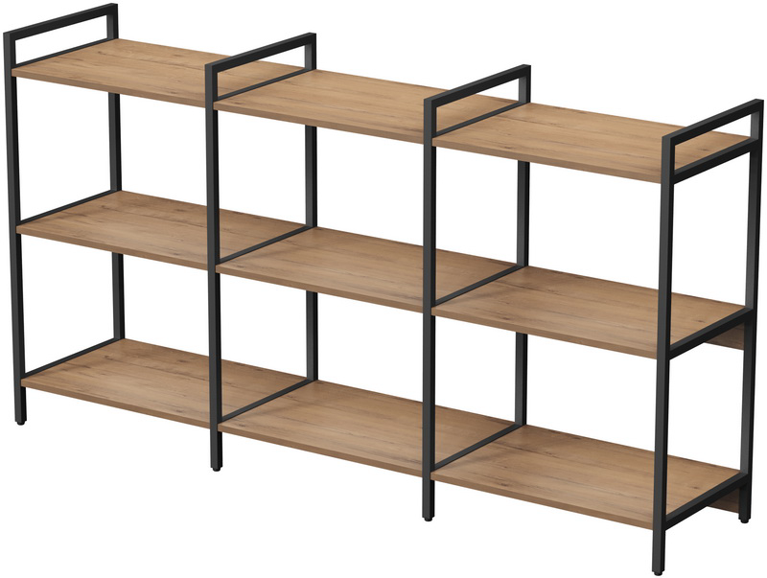

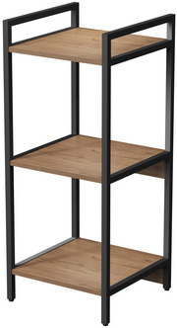
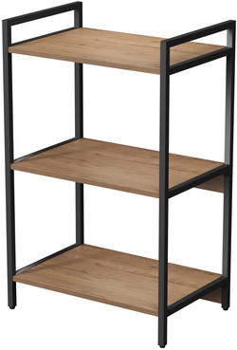
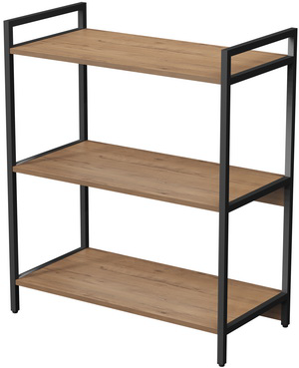

10СС.3.400 (400х400х952) |  |  | 9,007р. | 10ССД.3.400 (780х400х952) |  |  | 13,586р. | 10ССТ.3.400 (1160х400х952) |  |  |  | 18,165р.
10СС.3.600 (600х400х952) |  |  | 9,676р. | 10ССД.3.600 (1180х400х952) |  |  | 14,925р. | 10ССТ.3.600 (1760х400х952) |  |  |  | 20,173р.
10СС.3.800 (800х400х952) |  |  | 10,344р. | 10ССД.3.800 (1580х400х952) |  |  | 16,261р. | 10ССТ.3.800 (2360х400х952) |  |  |  | 22,178р.

Производитель оставляет за собой право изменять конструкцию и фурнитуру без изменения внешнего вида и назначения изделия.

Элементы, Cтеллажи промежуточн.
ДЕКОРЫ ЛДСП

М/К

Белый
Серый Арктик
Graphit
Ivory
Нордвуд
Teakwood
Брауни
Черный
Стеллажи «CUBOS»

 |  |  |  |  |  |  |  |  |  |  |  | 2025-11-11
Цены указаны с учетом скидки: |  |  | 0% |  | ЛДСП толщиной – 16 мм |  |  |  |  |  |  |  | стр.2
Стеллаж мобильный |  |  | Кашпо

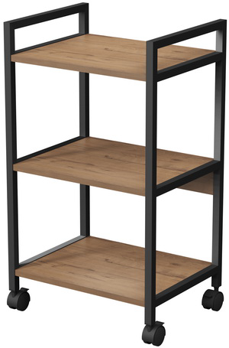

10СМН.3.455 (455х350х790) |  | 8,939р. | 10К.400 (358х396х150) |  |  | 1,252р. | 10К.600 (558х396х150) |  |  | 1,581р. | 10К.800 (758х396х150) |  | 1,911р.
Закрытые модули

 | 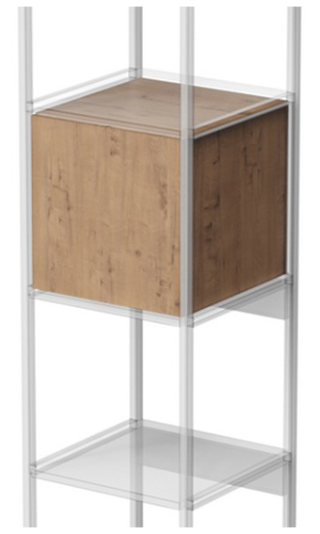 |  |  |  | 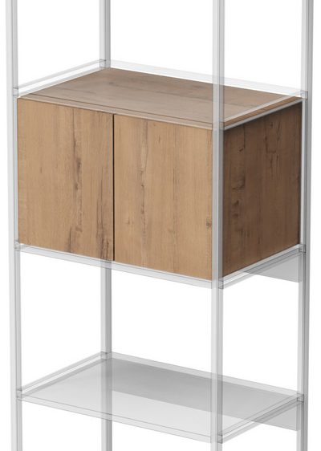 |  |  |  |  | 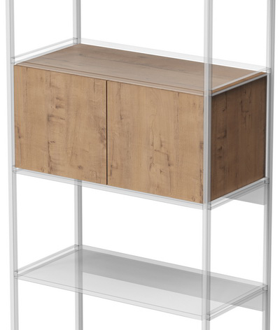

10ВКФ.400 (358х380х358) |  |  | 3,806р. | 10ВКФ.600 (558х380х358) |  |  |  | 6,070р. | 10ВКФ.800 (758х380х358) |  |  |  | 6,759р.
Модули с выдвижными ящиками

 |  |  |  |  | 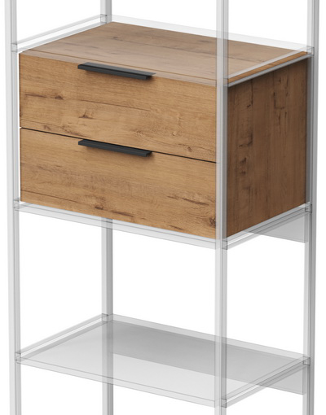 |  |  |  |  | 

10ВКЯ.400 (358х380х358) |  |  | 4,553р. | 10ВКЯ.600 (558х380х358) |  |  |  | 5,441р. | 10ВКЯ.800 (758х380х358) |  |  |  | 6,327р.
Открытые модули

 |  |  |  |  | 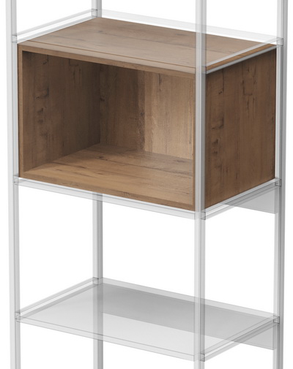 |  |  |  |  | 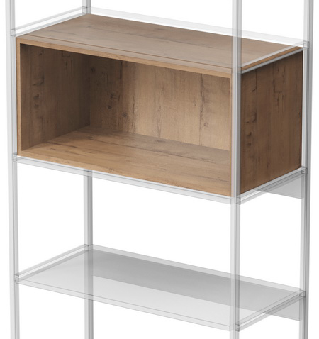

10ВК.400 (358х364х358) |  |  | 1,902р. | 10ВК.600 (558х364х358) |  |  |  | 2,415р. | 10ВК.800 (758х364х358) |  |  |  | 2,928р.
Стеллажи промежуточные
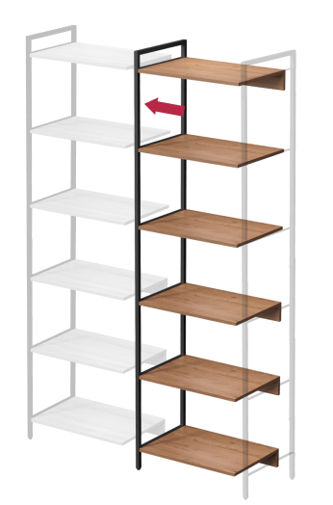
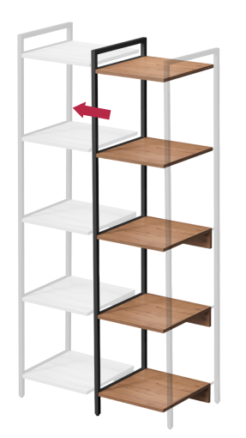
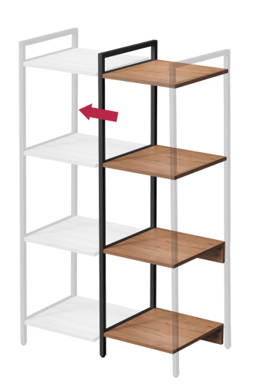
 |  |  |  |  |  |  |  |  |  |  | 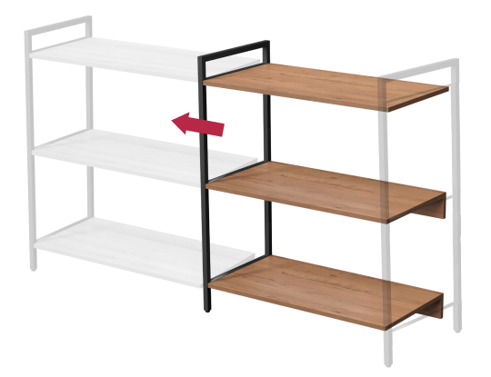

10СПВ.6.400 (380х400х2080) |  | 8,321р. | 10СПС.5.400 (380х400х1704) |  |  | 6,999р. | 10СПС.4.400 (380х400х1328) |  |  | 5,673р. | 10СПС.3.400 (380х400х952) |  | 4,579р.
10СПВ.6.600 (580х400х2080) |  | 9,659р. | 10СПС.5.600 (580х400х1704) |  |  | 8,098р. | 10СПС.4.600 (580х400х1328) |  |  | 6,538р. | 10СПС.3.600 (580х400х952) |  | 5,249р.
10СПВ.6.800 (780х400х2080) |  | 11,179р. | 10СПС.5.800 (780х400х1704) |  |  | 9,199р. | 10СПС.4.800 (780х400х1328) |  |  | 7,512р. | 10СПС.3.800 (780х400х952) |  | 5,917р.

Производитель оставляет за собой право изменять конструкцию и фурнитуру без изменения внешнего вида и назначения изделия.

